請求書DigitalBillder(記入例)
「※」は必須項目です。
不明な場合は必ず弊社工事担当者に問い合わせてください。
内訳書を必ず添付してください。
内訳書の書式は指定しませんが、項目ごとに消費税率がわかるようにしてください。
 | 請 求 書
 |  |  |  |  |  |  |  |  |  |  |  | 2023-11-30

月末日を入力してください。
佐藤建設株式会社 御中

 | 下記のとおり請求いたします。
課税事業者の場合は入力必須です。
4桁のコードを入力してください。
コードは事前登録が必要です。
弊社ホームページ掲載の必要書類をあらかじめ郵送で提出してください。
 | 適格請求書発行事業者登録番号 |  |  |  | Ｔ | 8888888888888

※ | 業者コード |  | 0000
郵便番号・住所・社名等を入力してください。
※やむを得ず、原本郵送で提出する場合は、押印が必要です。
（専用URLにアップロードで提出する場合は、押印不要です。）
※ | 住所 |  | 〒 | 709-4316 | 岡山県勝田郡勝央町勝間田225-5

※ | 氏名 |  | 佐藤建設株式会社
6桁のコードを入力してください。
注文書に記載されいています。
注文書がなく不明な場合は、必ず弊社工事担当者に確認してください。

工事名を入力してください。
注文書に記載されいています。
注文書がなく不明な場合は、必ず弊社工事担当者に確認してください。
※ | 工事番号 |  | 000000

※ | 工事名 |  | ○○会社第二工場新築工事

弊社工事担当者を入力してください。
不明な場合は、弊社に確認してください。
※ | 弊社担当者 |  | 佐藤

「税込合計額」・「消費税合計額」が入力されます。
※ | 請求金額 |  | ¥12,740,000 |  |  |  | ※ | 内消費税 |  |  | ¥740,000
消費税率ごとに請求金額を入力してください。
0円の場合は「0」と必ず入力してください。
合計が入力されます。
 | 税 率 | 税 別 |  |  | 消 費 税 |  |  |  | 税込合計
※ | 10％対象 | 5,000,000 |  |  | 500,000 |  |  |  | 5,500,000
※ | 8％対象 | 3,000,000 |  |  | 240,000 |  |  |  | 3,240,000
※ | 非課税対象 | 2,000,000 |  |  | 0 |  |  |  | 2,000,000
※ | 不課税対象 | 2,000,000 |  |  | 0 |  |  |  | 2,000,000
契約・未契外をプルダウンから選択してください。
※ | 合 計 | 12,000,000 |  |  | 740,000 |  |  |  | 12,740,000

契約状況で「契約」を選択された場合は、
00-0-000-0000桁のコードを入力してください。
注文書左上に記載されいています。
注文書がなく不明な場合は、必ず弊社工事担当者に確認してください。
※ | 契約状況 |  | 選択してください |  |  | 「契約」を選択された場合は下記項目もご入力ください

契約状況で「契約」を選択された場合は、
契約金額・出来高金額・領収済み金額を入力してください。
 | 注文番号 |  | 00-0-000-0000
 | 契約(契約予定)金額 |  |  |  |  | (税別) | 50,000,000
 | 今回迄の出来高金額 |  |  |  |  | (税別) | 20,000,000
「出来高金額」－「領収金額」が入力されます。
 | 前回迄の領収金額 |  |  |  |  | (税別) | 8,000,000 |  |  | (代払 |  |  | 円を含む)
 | 差し引き今回請求し得る金額 |  |  |  |  | (税別) | 12,000,000

請求書アップロード方法
電子契約以外の請求書アップロード方法

 | 電子契約システム（デジタルビルダー発注）のユーザー登録が完了している場合は、
 | システム内からアプロード画面へ移行できます。
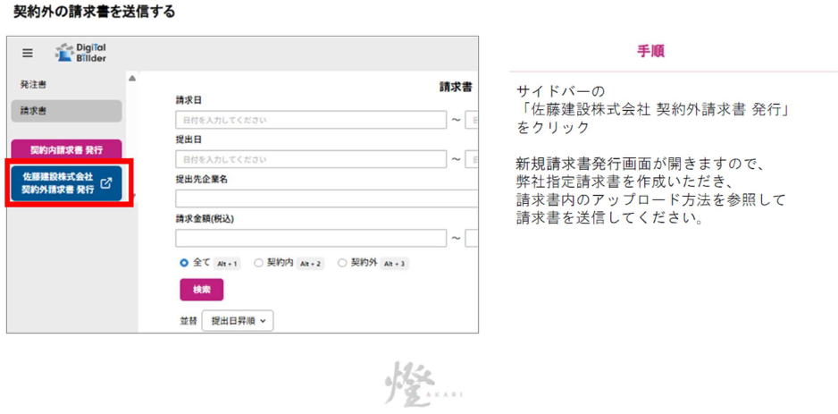

 | 電子契約システム（デジタルビルダー発注）のユーザー登録が完了していない場合は、
 | 下記URLにアクセスし、アップロードページを開いてください。
 | https://digitalbillder.com/new/b4f18f2b-9adf-40b4-b457-62333d85cf15

① | 請求する工事を選択してください。
 | ※「名称」「工事タグ（担当者）」「支店（部門）」から絞り込むことも可能です。
② | 工事選択後、「次へ」をクリックしてください。
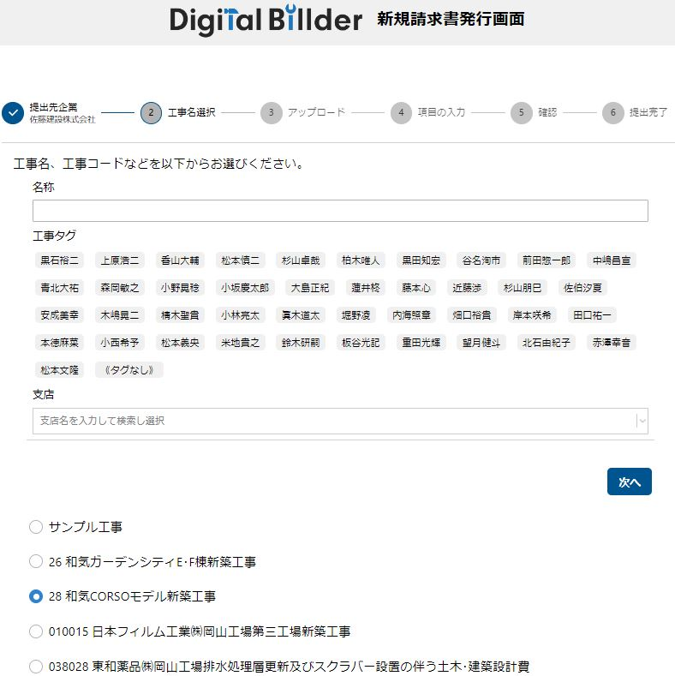

※

※

※

➋

➊

③ | 作成した請求書のPDFファイルをアップロードしてください。
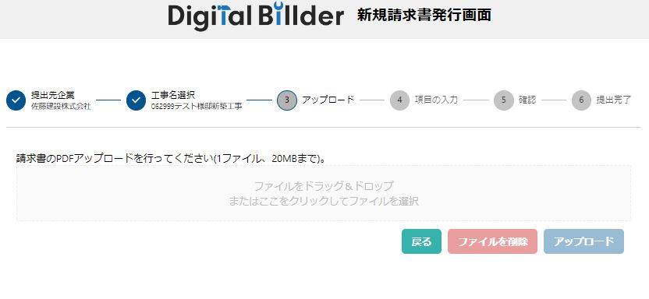

➌

④ | ファイルが添付されたことを確認して、⑤「アップロード」をクリックしてください。
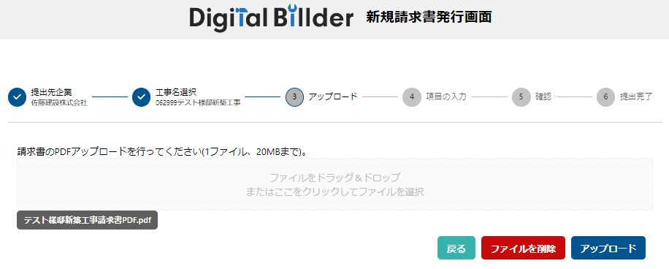

➍
➎

⑥ | 必要であればチェックを入れてください。
⑦ | チェックは外してください。
⑧ | 請求日・業者コード・発行元企業名は右側の請求書と同じ内容をご入力ください。
⑨ | 発行者氏名・メールアドレス・電話番号を入力してください。
 | ※入力いただいたメールアドレスに、請求書発行完了メール・差し戻しメールなどが届きます。
⑩ | 適格請求書発行事業者登録番号を入力してください。
 | ※番号の下に企業名が表示されたことを確認してください。

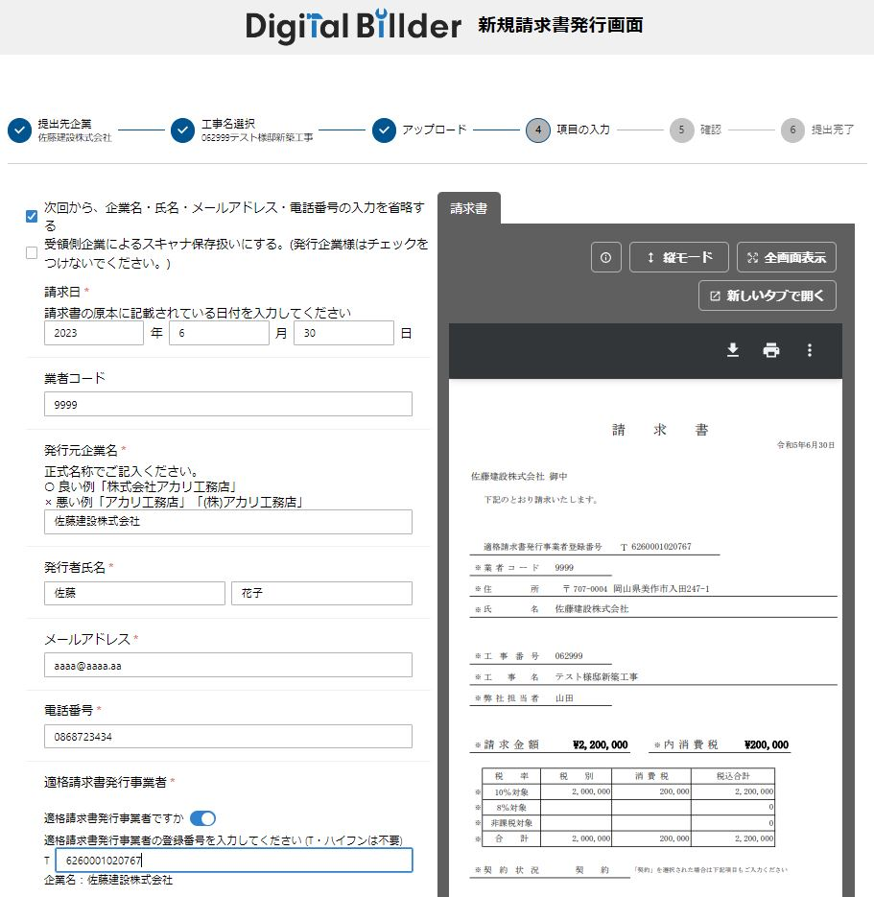

➏

➐

➑

➒

➓

⑪ | 請求書と同じ内容を入力してください。
 | 「契約番号」は契約外の場合は入力不要です。
 | 「契約金額(税別)」は契約外の場合は「0」と入力してください。
 | 「今回までの出来高(税別)」は契約外の場合は請求金額(税別)を入力してください。
 | 「前回までの領収額(税別)」はない場合は「0」を入力してください。
⑫ | 請求書以外に必要なファイルがあれば添付してください。
⑬ | すべて入力後「確認」をクリックしてください。
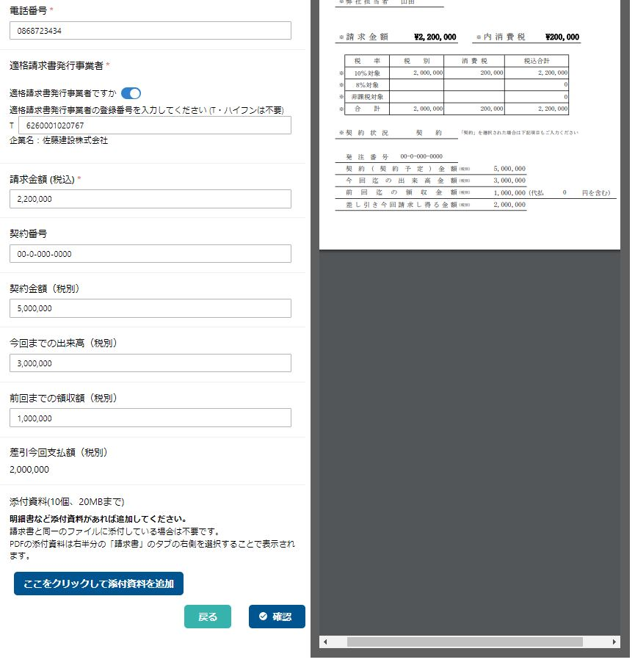

⓫

⓬
⓭

⑭ | 入力内容を確認してください。
⑮ | 必ずチェックを入れてください。
⑯ | 確認後よろしければ、「送信」をクリックしてください。

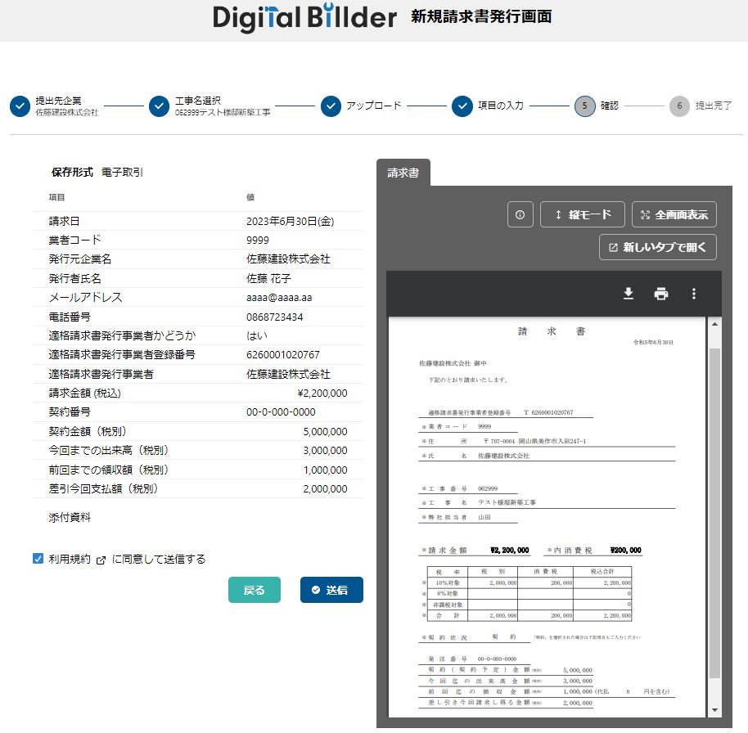

⓮

⓯
⓰

 | 請求書アップロード・送信完了です。
⑰ | 他に請求書がある場合は「続けて請求書を提出」をクリックしてアップロードを行ってください。

⓱

電子契約システム（デジタルビルダー発注）のユーザー登録が完了していない場合の
アップロード請求書確認方法

 |  | ユーザー登録URL： | https://affiliates.digitalbillder.com/signup
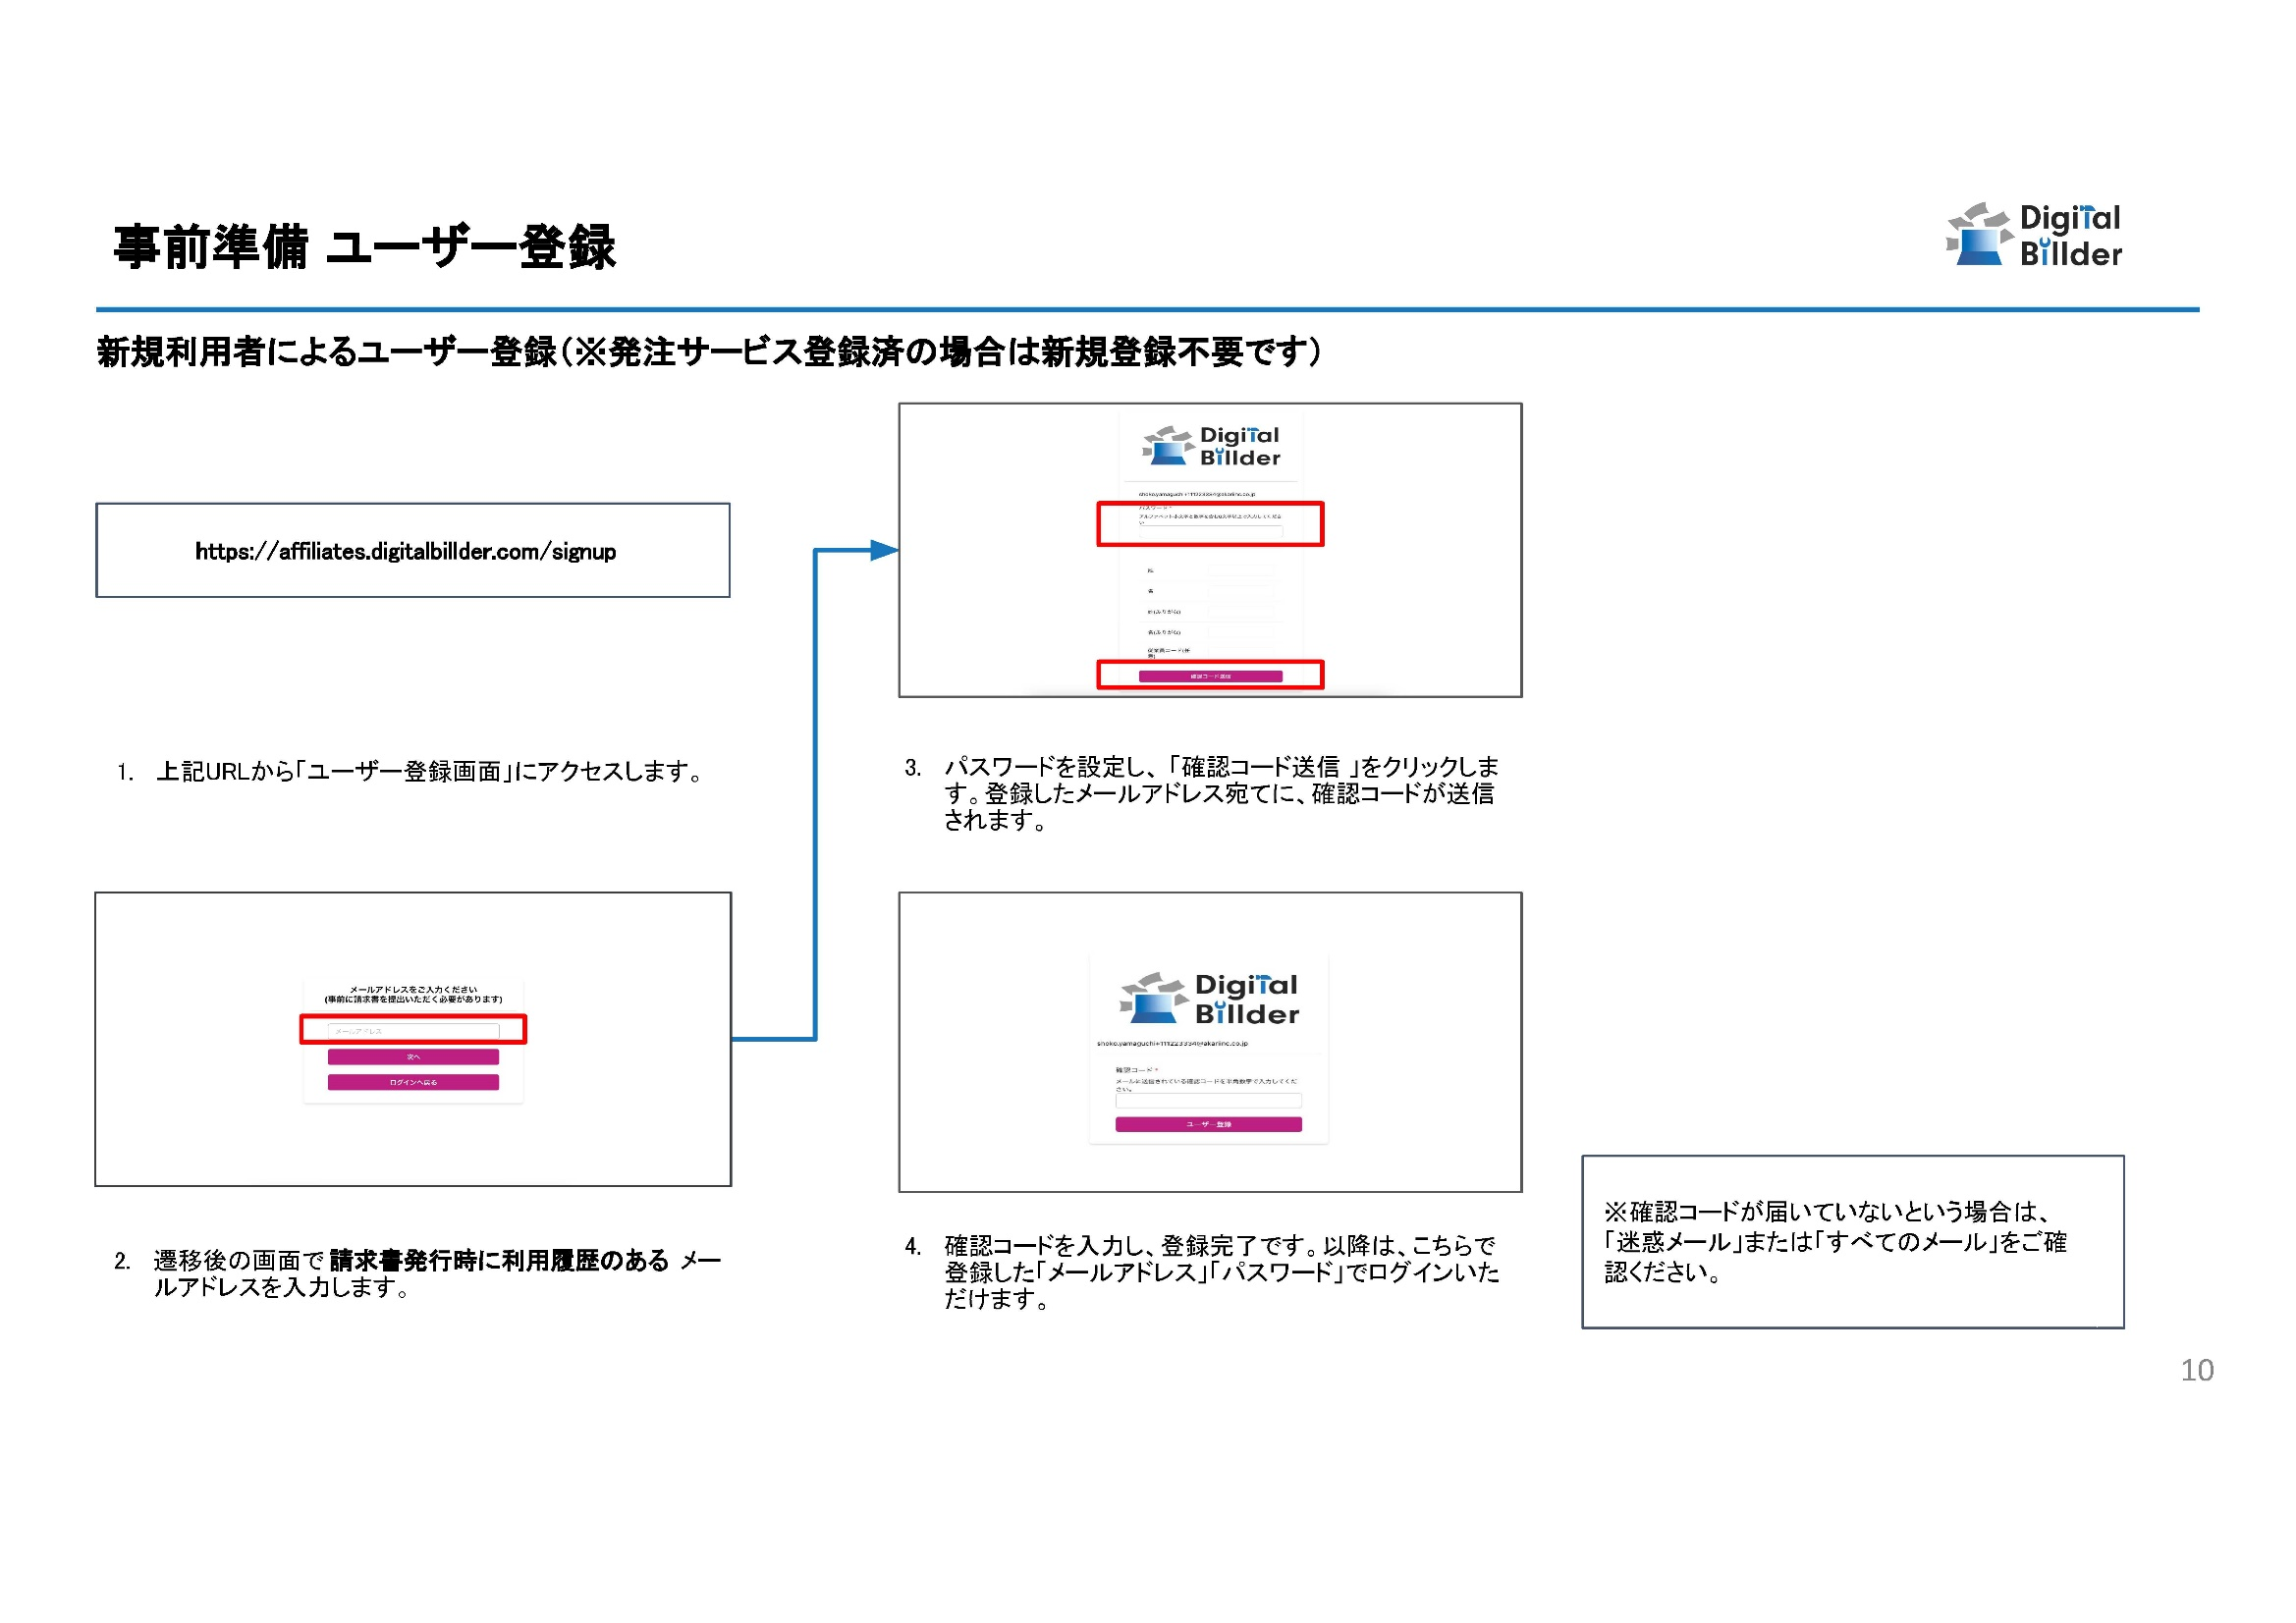

 |  | 請求書確認用URL： | https://affiliates.digitalbillder.com/signin
